상품제안서
테팔 스타트앤 쿡 프리미엄 프라이팬 24CM + 뒤집개 + 스파츌러 3종세트 | 상품코드: F29593

 |  |  |  |  |  |  | 02-412-0044 | www.easy1.co.kr
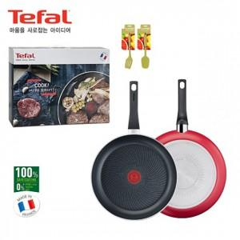

【상세/제작정보】 | 스티커 제작및 부착 비용 별도 문의.

【인쇄/포장옵션】 | / 포장불가능

【공급단가】 | 수량 | 18~ | 90~ | 300~ | 500~ | 1,000~
*VAT별도 | 단가 | 36,720원 | 36,100원 | 35,190원 | 34,570원 | 33,660원

【상품 URL】 | https://easy1.co.kr:443/src/goods_detail.php?gdno=29593

